상품제안서
라벨 메쉬 파우치 (고급형) [PH203] | 상품코드: F29891

 |  |  |  |  |  |  | 02-412-0044 | www.easy1.co.kr
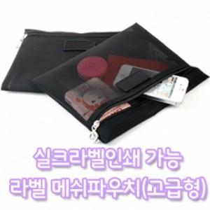

【상세/제작정보】 | [ 실크 1도 인쇄가 가능한 제품이며 공급가에 인쇄비가 포함되어 있습니다. ] [ 200개 미만은 구매 및 인쇄가 불가능합니다. ] [ 샘플 출고시 인쇄가 안된 무지 라벨이 나가며 부착시 반품이 불가능합니다. ] [ 샘플 인쇄는 불가능합니다. ]

【인쇄/포장옵션】 | / OPP(비닐)

【공급단가】 | 수량 | 200~ | 500~ | 1,000~ | 3,000~ | 5,000~
*VAT별도 | 단가 | 1,680원 | 1,660원 | 1,620원 | 1,570원 | 1,550원

【상품 URL】 | http://www.easy1.co.kr/src/goods_detail.php?gdno=29891

